使い方
レーダーチャートの使い方

本資料は「ビジネス展開教訓集ver2.0」の開発途上国でのビジネス化に向けた押さえるべき12のポイントについて、自社の検討状況をセルフチェックできる資料になります。 シートは「使い方（本ページ）、」「記入シート」、「レーダーチャート」、「レーダーチャート＋平均表示」に分かれています。

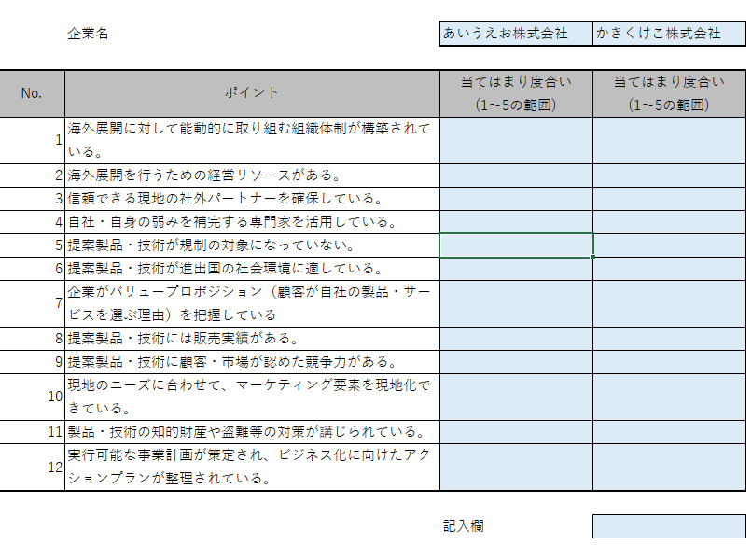
【記入シート】 それぞれのポイントについて5（大いに当てはまる）→１（全く当てはまらない）でレーティングしてください。小数点を含むことも可能です。 また、2名でそれぞれ作成して見比べることもできます。 各ポイントの解説は「ビジネス展開教訓集ver2.0」をご確認ください。

【レーダーチャート】 記入シートに記入いただいたレーティングをレーダーチャートとして視覚的に確認できます。 【レーダーチャートと平均表示】 平均表示では過去のJICAによるモニタリング調査から、JICA事業実施後に利益を実現した企業や残念ながら撤退した企業における、各ポイントの平均値と重ねて確認することができます。

開発途上国でのビジネス化に向けた押さえるべき12のポイントをセルフチェック頂くとともに、「ビジネス展開教訓集ver2.0」に記載の教訓や事例を通じて、貴社のビジネスの支えになれば幸いです。

本資料は、独立行政法人国際協力機構の委託により有限責任 あずさ監査法人が実施した調査結果を取りまとめたものです。本資料は委託者である独立行政法人国際協力機構に
対して提出したものであり、 第三者の本資料の利用により被る損害・損失に対して、有限責任 あずさ監査法人は直接ないしは間接の責任を負うものではありません。
有限責任 あずさ監査法人は、調査時点で入手した情報に基づき本資料を作成しましたが、本資料の情報を受け取った時点及びそれ以降において、その情報が最新かつ正確、完全であることを保証するものではありません。

記入シート
 | 企業名 | あいうえお株式会社 | かきくけこ株式会社

各ポイントを1～5の範囲でご記入ください。
※小数点も可能です。
５：大いに当てはまる・とても当てはまる
４：やや当てはまる・まあ当てはまる
３：どちらとも言えない
２：ややあてはあらない・あまり当てはまらない
１：全く当てはまらない・とても当てはまらない
No. | ポイント | 当てはまり度合い (1～5の範囲) | 当てはまり度合い (1～5の範囲)
1 | 海外展開に対して能動的に取り組む組織体制が構築されている。
2 | 海外展開を行うための経営リソースがある。
3 | 信頼できる現地の社外パートナーを確保している。
4 | 自社・自身の弱みを補完する専門家を活用している。
5 | 提案製品・技術が規制の対象になっていない。
6 | 提案製品・技術が進出国の社会環境に適している。
7 | 企業がバリュープロポジション（顧客が自社の製品・サービスを選ぶ理由）を把握している
8 | 提案製品・技術には販売実績がある。
9 | 提案製品・技術に顧客・市場が認めた競争力がある。
10 | 現地のニーズに合わせて、マーケティング要素を現地化できている。
11 | 製品・技術の知的財産や盗難等の対策が講じられている。
12 | 実行可能な事業計画が策定され、ビジネス化に向けたアクションプランが整理されている。

 |  | 記入欄

レーダーチャート
 | かきくけこ株式会社 | あいうえお株式会社
 | 0 | 0
 | 0 | 0
 | 0 | 0
 | 0 | 0
 | 0 | 0
 | 0 | 0
 | 0 | 0
 | 0 | 0
 | 0 | 0
 | 0 | 0
 | 0 | 0
 | 0 | 0
 | 4. 自社・自身の弱みを補完する専門家を活用している。 | 3. 信頼できる現地の社外パートナーを確保している。 | 2. 海外展開を行うための経営リソースがある。 | 1. 海外展開に対して能動的に取り組む 組織体制が構築されている。 | 12. 実行可能な事業計画が策定され、ビジネス化に向けたアクションプランが整理されている。 | 11. 製品・技術の知的財産や盗難等の対策 が講じられている。 | 10. 現地のニーズに合わせて、 マーケティング要素を現地化できている。 | 9. 提案製品・技術に顧客・市場が 認めた競争力がある。 | 8. 提案製品・技術には販売実績がある。 | 7. 企業がバリュープロポジション （顧客が自社の製品・サービスを選ぶ理由） を把握している | 6. 提案製品・技術が進出国の社会環境 に適している。 | 5. 提案製品・技術が規制の対象に なっていない。 | 4. 自社・自身の弱みを補完する専門家を活用している。 | 3. 信頼できる現地の社外パートナーを確保している。 | 2. 海外展開を行うための経営リソースがある。 | 1. 海外展開に対して能動的に取り組む 組織体制が構築されている。
あいうえお株式会社 | 0 | 0 | 0 | 0 | 0 | 0 | 0 | 0 | 0 | 0 | 0 | 0 | 0 | 0 | 0 | 0
かきくけこ株式会社 | 0 | 0 | 0 | 0 | 0 | 0 | 0 | 0 | 0 | 0 | 0 | 0 | 0 | 0 | 0 | 0

レーダーチャート+平均表示
 | 4. 自社・自身の弱みを補完する専門家を活用している。 | 3. 信頼できる現地の社外パートナーを確保している。 | 2. 海外展開を行うための経営リソースがある。 | 1. 海外展開に対して能動的に取り組む 組織体制が構築されている。 | 12. 実行可能な事業計画が策定され、ビジネス化に向けたアクションプランが整理されている。 | 11. 製品・技術の知的財産や盗難等の対策 が講じられている。 | 10. 現地のニーズに合わせて、 マーケティング要素を現地化できている。 | 9. 提案製品・技術に顧客・市場が 認めた競争力がある。 | 8. 提案製品・技術には販売実績がある。 | 7. 企業がバリュープロポジション （顧客が自社の製品・サービスを選ぶ理由） を把握している | 6. 提案製品・技術が進出国の社会環境 に適している。 | 5. 提案製品・技術が規制の対象に なっていない。 | 4. 自社・自身の弱みを補完する専門家を活用している。 | 3. 信頼できる現地の社外パートナーを確保している。 | 2. 海外展開を行うための経営リソースがある。 | 1. 海外展開に対して能動的に取り組む 組織体制が構築されている。
あいうえお株式会社 | 0 | 0 | 0 | 0 | 0 | 0 | 0 | 0 | 0 | 0 | 0 | 0 | 0 | 0 | 0 | 0
かきくけこ株式会社 | 0 | 0 | 0 | 0 | 0 | 0 | 0 | 0 | 0 | 0 | 0 | 0 | 0 | 0 | 0 | 0
「利益実現」平均 | 3.2857142857 | 3.8571428571 | 3.6785714286 | 4.75 | 4.0714285714 | 4 | 4.3035714286 | 4.1792857143 | 4.2142857143 | 4.0476190476 | 3.8095238095 | 3.6785714286 | 3.2857142857 | 3.8571428571 | 3.6785714286 | 4.75
「売上実現」平均 | 2.7592592593 | 4.037037037 | 3.2777777778 | 4.5 | 3.3148148148 | 3.6296296296 | 3.7777777778 | 3.7962962963 | 4.1111111111 | 4.024691358 | 3.4567901235 | 3.8703703704 | 2.7592592593 | 4.037037037 | 3.2777777778 | 4.5
「売上未実現だが継続中」平均 | 2.7833333333 | 3.6333333333 | 3.0666666667 | 4.175 | 3.0166666667 | 3.5 | 3.2291666667 | 3.1636666667 | 3.5583333333 | 3.5833333333 | 2.9944444444 | 3.4083333333 | 2.7833333333 | 3.6333333333 | 3.0666666667 | 4.175
「断念平均」平均 | 2.7571428571 | 2.8571428571 | 2.6714285714 | 3.9428571429 | 2.4142857143 | 2.7714285714 | 2.7714285714 | 2.7331428571 | 3.2714285714 | 3.5238095238 | 2.6952380952 | 3.2857142857 | 2.7571428571 | 2.8571428571 | 2.6714285714 | 3.9428571429

